1
Cuanto cuesta los recursos
TMAR
WACC | promedio ponderado de los costos
 | tasa de rendimiento para que se mantenga

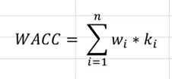

a) | WACC=CCPP |  | costo promedio ponderado

Fuentes |  | wi | ki
Deuda |  | 0.4 | 7% | wi | proporcion que representa la fuente de financiamiento
Capital propio |  | 0.6 | 16% | ki | costo que representa la fuente de financiamiento

WACC | = | 12.4%

TMAR = Tasa libre de riesgo + prima riesgo

TMAR >= WACC despues de impuestos |  |  |  |  |  | WACC | = | 12.4% | WACC >= TIR se acepta
TMAR = WACC + Ganancia deseada

Regla de decisión = se acepta un proyecto si su TIR >= TMAR, de lo contrario se rechaza |  |  |  |  |  | Proyecto | TIR | Decisión
 |  |  |  |  |  | A | 8% | Rechazar no gana minimo deseado
 |  |  |  |  |  | B | 15% | Acepto gana más de lo deseado

b) | La empresa se equivocó en el metodo de evaluación de proyectos
 | Debio utilizar el CCPP para establecer la TMAR y con base a ello decidir.
 | Utilizar otros criterios no garantiza la maximización del rendimiento de la empresa.
 | Lo que es relevante es el costo total de todas las fuentes de financiamiento

5
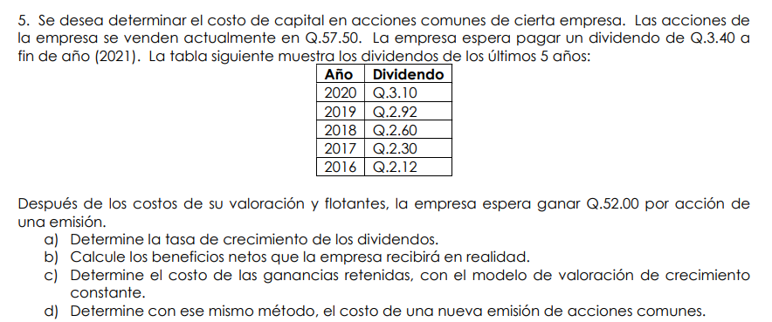

 |  |  |  |  |  |  |  | g = tasa de crecimiento constante

acciones que se venden |  | 57.5
pagar un dividendo |  | 3.4

 |  |  |  |  |  | 10%
a) Tasa de crecimiento de los dividendos

b) | acciones que se venden |  | 57.50
 | Valor a recibir de la venta |  | 52.00

c)

 |  |  |  | 3.4
 |  |  |  | 57.5 | kr=ks=5.4/57.5+10% |  | 15.9%
 |  |  |  | 10%

 |  | Kn= | 16.54%

